帳票レイアウト
帳票ID
出力ファイル名
帳票イメージ
台紙サイズはA4縦を想定しております。
デザインについては現在依頼先含め検討段階です。固定文言も変更の可能性があります。

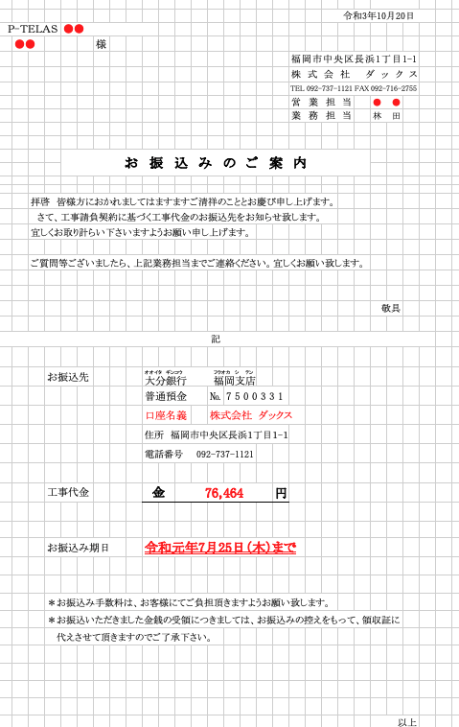
No.101
No.103

No.102
No.104
 | 帳票レイアウト
No.105
No.106
No.107
No.109
No.108
No.110

No.201

No.202

No.203
No.204

No.205
No.206
No.207
No.208
No.209
No.210
No.211
No.212
No.213
No.214
No.215

No.216
No.217

No.218
No.219

No.220

No.221

備考

帳票レイアウト（記入例）
記入例

Biz記載不要
帳票ID
出力ファイル名
帳票イメージ

データ引込が必要な項目は
赤枠＋項目No.
および「項目定義」シートへの記載をお願いいたします。
No.201
 | 帳票レイアウト

No.202
No.203
No.204
赤枠＋項目No.
および「項目定義」シートへの記載がないものは
固定文言/図形となります。
No.205
No.207
No.206

No.301

No.302
No.303

No.304
No.305

No.306
No.307

No.308
No.309
No.310
No.311

No.312
No.313

No.314
No.315
No.316
No.317

No.402

No.401

備考

項目定義（記入例）
記入例
 |  |  |  |  |  |  |  |  |  |  |  |  |  |  |  |  |  |  |  |  |  |  |  | e
 |  |  |  |  |  |  |  |  |  |  |  |  |  |  |  |  |  |  |  |  |  |  |  | e
 |  |  |  |  |  |  |  |  |  |  |  |  |  |  |  |  |  |  |  |  |  |  |  | e
 |  |  |  |  |  |  |  |  |  |  |  |  |  |  |  |  |  |  |  |  |  |  |  | e
 |  |  |  |  |  |  |  |  |  |  |  |  |  |  |  |  |  |  |  |  |  |  |  | e
 | 項目定義 |  |  |  |  |  |  |  |  |  |  |  |  |  |  |  |  |  |  |  |  |  |  | e
 |  |  | Biz記載不要 |  |  |  |  |  |  |  |  |  |  |  |  |  |  |  | Biz記載不要 | Biz記載不要 |  |  |  | e
 |  | 項目No | SVFフィールド名 | アイテム種類 | SVF 桁数 | 編集スタイル | NULL可否 | 表示フォーマット | 固定値 |  | 書式 |  | スタイル |  |  |  |  | 当該項目のデータ引込元 |  |  |  | 備考 |  | e
 |  |  |  |  |  |  |  |  |  | 計算/編集/属性内容 | フォント | サイズ （Pt） | ボールド | イタリック | アウトライン | 白文字 | シャドウ | オブジェクト論理名 | オブジェクト物理名 | 表示ラベル名 | API参照名/アクセッサ |  |  | e
 |  |  |  |  |  |  |  |  |  |  |  |  |  |  |  |  |  |  |  |  |  |  |  | e
 |  | 100 | 共通 |  |  |  |  |  |  |  |  |  |  |  |  |  |  |  |  |  |  |  |  | e
 |  | - | - | - | - | - | - | - | - | - | - | - | - | - | - | - | - | - | - | - | - | - |  | e
 |  | 200 | ヘッダ部 |  |  |  |  |  |  |  |  |  |  |  |  |  |  |  |  |  |  |  |  | e
 |  | 201 |  | フィールド | 11 | 右詰め | NG | ＧＧＧＥ年Ｍ月Ｄ日（和暦、数字は全角） 例：令和２年４月２８日 | - | システム日付 | ＭＳ明朝 | 10 | - | - | - | - | - | - |  |  | - | - |  | e
 |  | 202 |  | フィールド | 8 | 左詰め | NG | 999-9999 | - | - | ＭＳ明朝 | 10 | - | - | - | - | - | お客様 |  |  | ReceiverPostalCode__c | -
 |  | 203 |  | フィールド | 30 | 左詰め | NG | - | - | - | ＭＳ明朝 | 10 | - | - | - | - | - | お客様 |  |  | ReceiverAddress3Kana__c | - |  | e
 |  | 204 |  | フィールド | 50 | 左詰め | OK | - | - | - | ＭＳ明朝 | 10 | - | - | - | - | - | お客様 |  |  | ReceiverAddress1Kanji__c | - |  | e
 |  | 205 |  | フィールド | 30 | 左詰め | OK | - | - | - | ＭＳ明朝 | 10 | - | - | - | - | - | お客様 |  |  | ReceiverAddress2Kanji__c | - |  | e
 |  | 206 |  | フィールド | 122 | 左詰め | NG | 姓□名□様（□は全角スペース） | - | - | ＭＳ明朝 | 10 | - | - | - | - | - | お客様 |  |  | LastName FirstName | - |  | e
 |  | 207 |  | バーコード | - | 無編集 | NG | - | - | - | - | - | - | - | - | - | - | ZZZ |  |  | YYY | - |  | e
 |  | 300 | データ部 |  |  |  |  |  |  |  |  |  |  |  |  |  |  |  |  |  |  |  |  | e
 |  | 301 |  | フィールド | 32000 | 左詰め | NG | - | - | - | ＭＳ明朝 | 10 | - | - | - | - | - | 保険契約 |  | 解約の理由 |  | - |  | e
 |  | 302 |  | フィールド | 255 | 左詰め | NG | - | - | - | ＭＳゴシック | 10 | - | - | - | - | - | 保険契約 |  | 証券番号 |  | - |  | e
 |  | ： |  |  |  |  |  |  |  |  |  |  |  |  |  |  |  |  |  |  |  | - |  | e
 |  | xxx |  | フィールド | 1 | 無編集 | NG | - | - | 項目「BBB」＝「○○」の場合、「〇」と出力。上記以外、「ー」と出力 | ＭＳゴシック | 10 | - | - | - | - | - | AAA |  | BBB |  | - |  | e
 |  | ： |  |  |  |  |  |  |  |  |  |  |  |  |  |  |  |  |  |  |  | - |  | e
 |  | 314 |  | フィールド | 3 | 右詰め | NG | - | - | 保険契約に紐づく対人事故、自損事故の件数の合計 | ＭＳゴシック | 10 | - | - | - | - | - |  |  |  |  | - |  | e
 |  | ： |  |  |  |  |  |  |  |  |  |  |  |  |  |  |  |  |  |  |  | - |  | e
 |  | 400 | フッタ部 |  |  |  |  |  |  |  |  |  |  |  |  |  |  |  |  |  |  |  |  | e
 |  | 401 |  | フィールド | 255 | 左詰め | NG | - | - | - | ＭＳゴシック | 10 | - | - | - | - | - | 保険契約 |  | 証券番号 |  | - |  | e
 |  | 402 |  | イメージ | - | 無編集 | OK | - | - | 項目「NNN」＝「◎◎」の場合、非表示。上記以外、表示 | - | - | - | - | - | - | - | MMM |  | NNN |  | - |  | e
 |  |  |  |  |  |  |  |  |  |  |  |  |  |  |  |  |  |  |  |  |  |  |  | e
 |  |  |  |  |  |  |  |  |  |  |  |  |  |  |  |  |  |  |  |  |  |  |  | e
 |  |  |  |  |  |  |  |  |  |  |  |  |  |  |  |  |  |  |  |  |  |  |  | e
 |  |  |  |  |  |  |  |  |  |  |  |  |  |  |  |  |  |  |  |  |  |  |  | e
e | e | e | e | e | e | e | e | e | e | e | e | e | e | e | e | e | e | e | e | e | e | e | e | e

